タイトル
同志社大学様

 | 学生勤務管理システム

 | GA-020_雇用情報

 | 【 Ver 1.02 】

 |  |  | 2023年10月 3日作成

 |  |  | 2024年 1月24日改訂

見出し部タイトル制御テーブル
タイトル項目 |  | タイトル項目埋め込み内容
①システム名 |  | 学生勤務管理システム
②サブシステム名 |  | 共通機能
③分類名
④作業工程名 |  | 機能設計
⑤ドキュメント代表名 |  | GA-020_雇用情報
⑥ドキュメント詳細名 |  | ※ページ毎に個別入力
⑦作成者 |  | 木田 優
⑧作成日 |  | 2023-10-03
⑦改定者 |  | ※ページ毎に個別入力
⑧改定日 |  | 2024/01/24
⑨管理記号 |  | DUC010
⑩Ｖｅｒ |  | 【 Ver 1.02 】

機能概要・画面遷移図
システム名 |  |  |  | 学生勤務管理システム |  | 工 程 |  |  | 機能設計 |  |  | 作 成 | 木田 優 |  |  |  | 2023-10-03 | 管理記号 | DUC010
サブシステム名 |  |  |  | 共通機能 |  | ドキュメント |  |  | GA-020_雇用情報 |  |  | 改 訂 | 木田 優 |  |  |  | 2024-01-24

機能名称 |  |  |  | 雇用情報 |  |  |  |  | 機能ＩＤ | GA-020 |  | 利用想定ユーザー |  |  |  | 学生、教員
機 能 概 要

 | 学生、教員が雇用登録されている科目や担当教員、学生を確認する画面。

画 面 遷 移 図

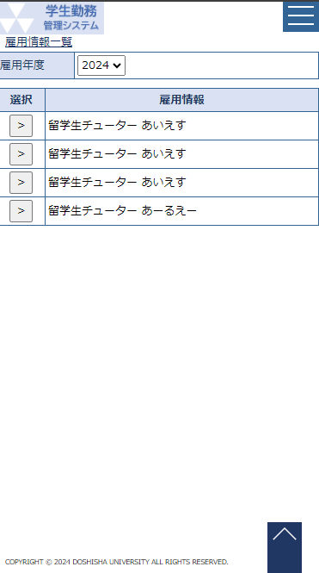
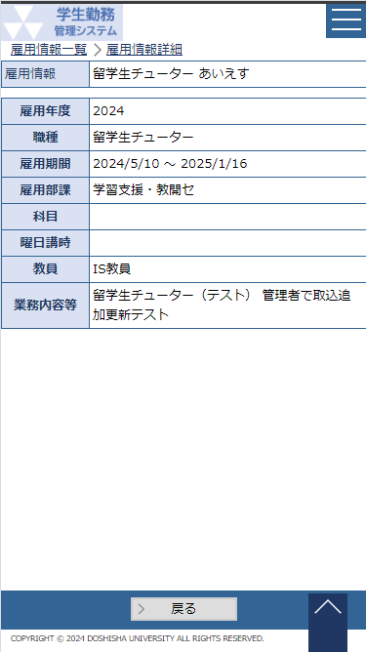
 |  | ○ホーム画面（学生） |  |  |  |  | 〇雇用情報一覧画面 |  |  |  |  |  |  | 〇雇用情報詳細画面
 |  |  | （CC-020-01G） |  |  |  |  | （GA-020-01G） |  |  |  |  |  |  | （GA-020-02G）
 |  |  |  |  | 雇用情報一覧ボタン |  |  |  |  |  | 選択ボタン

 |  |  |  |  |  |  |  |  |  |  | 戻るボタン

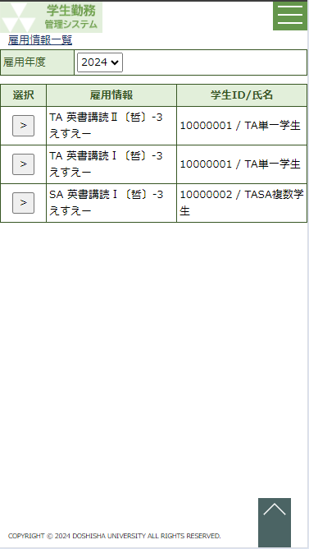
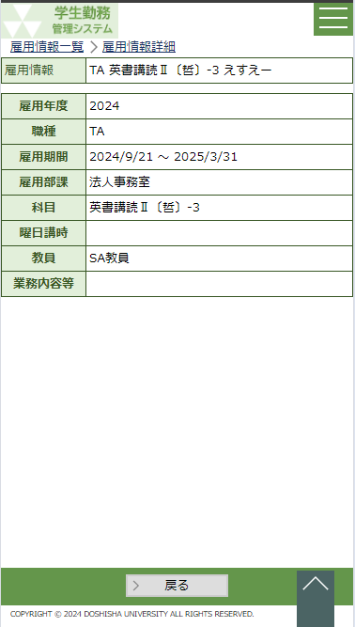
 |  | ○ホーム画面（教員） |  |  |  |  | 〇雇用情報一覧画面 |  |  |  |  |  |  | 〇雇用情報詳細画面
 |  |  | （CC-020-01G） |  |  |  |  | （GA-020-01G） |  |  |  |  |  |  | （GA-020-02G）
 |  |  |  |  | 雇用情報一覧ボタン |  |  |  |  |  | 選択ボタン

 |  |  |  |  |  |  |  |  |  |  | 戻るボタン

